Sheet1
https://ithub.bulgakov.app/lessons/35703

 | Пример поиска минимума функции |  |  | Использую Алгоритм наилучшей пробы с направляющим гиперквадратом

Дополнительная инфа по методу на странице 59
https://ami.nstu.ru/~headrd/seminar/publik_html/MO_conspect.pdf

 |  | Возьму функцию а) | x1^2 + 2*x2^2 + e^(x1 + x2) |  | Данная функция имеет минимальный шаг из всех представленных
 |  |  | a | b | Ограничения, т.к. ищем локальный минимум.
 |  | x1 | -1 | 1
 |  | x2 | -1 | 1

Число случайно генерируемых точек | k | 25 |  | a | 0.1

 | Гиперквадрат 1 | a | b
 | x1 | -0.9 | 0.9 |  | Сужение границ с обоих сторон на величину a
 | x2 | -0.9 | 0.9

Номер случайной точки | x1 | x2 | f
1 | -0.08788603335 | 0.12009767013 | 1.0693069027 |  |  | Случайно генерируемые точки должны быть в интервале от a до b!!!
2 | -0.89937828645 | 0.086337857589 | 1.2672973145 |  |  | =СЛЧИСЛ() | от 0 до 0.99
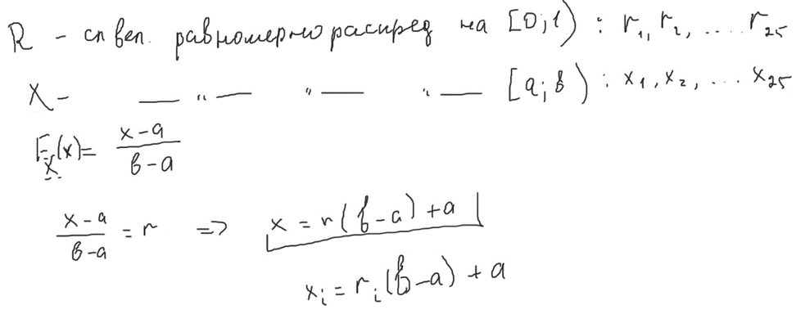
3 | 0.84030373107 | 0.8197288056 | 7.3095029576
4 | 0.11985331168 | 0.55388949769 | 2.5895173312
5 | -0.68781911096 | 0.31052432159 | 1.3516597409
6 | -0.016896475193 | -0.68127333948 | 1.4260471962
7 | -0.27952118935 | 0.64680516894 | 2.3586538213
8 | -0.76352363868 | 0.27079822149 | 1.3405907052
9 | -0.13917652706 | -0.23979521873 | 0.81893855377
10 | 0.4506766657 | 0.89153015476 | 5.6202422457
11 | 0.38065553109 | 0.55740138359 | 3.3213032238
12 | 0.68638288881 | -0.65035482692 | 2.3537292093
13 | -0.59590064623 | -0.50327437195 | 1.1948135767
14 | 0.41535162434 | 0.074996237148 | 1.8166499817
15 | 0.49858289117 | 0.37835140456 | 2.9384043888
16 | -0.089555169917 | 0.50521013985 | 2.0338576322
17 | 0.33713722356 | -0.29085025331 | 1.3302241805
18 | -0.58941640104 | 0.88541590503 | 3.2598038336
19 | -0.86717776743 | 0.44695080609 | 1.808425039
20 | 0.06912193501 | 0.71844475138 | 3.2351449531
21 | -0.040793701543 | 0.44209406179 | 1.886324314
22 | -0.26454170395 | 0.62507994115 | 2.2855332722
23 | 0.16793236353 | 0.13986697408 | 1.4277547944
24 | 0.1080518666 | -0.32058374829 | 1.0257576237
25 | -0.076685314447 | -0.48790693523 | 1.0505789354

Номер минимальной точки | x1 | x2 | Значение минимальной точки
9 | -0.13917652706 | -0.23979521873 | 0.81893855377

 |  |  |  |  | Для построения нового Гиперквадрата необходимо:
 | Гиперквадрат 2 | a | b |  | 1. Взять знач. Минимальной точки за центр
 | x1 | -0.63917652706 | 0.36082347294 |  | 2. За границы беру значения точек x1 x2 изменённые на новый произвольный шаг |  |  |  | Шаг = 0.5
 | x2 | -0.73979521873 | 0.26020478127

Номер случайной точки | x1 | x2 | f
1 | -0.14133485992 | -0.16789815938 | 0.81036483814 |  |  |  |  | Нужно изменить ограничения с предыдущего этапа на значение a?
2 | 0.35922138878 | -0.55373551422 | 1.5655205952 |  |  |  |  | Чтобы переместить гиперквадрат в нужную область.
3 | 0.28866861038 | -0.54129156495 | 1.4460833839
4 | -0.084500806684 | 0.25102040555 | 1.3143495599
5 | 0.021086025993 | -0.083935090698 | 0.95362002349
6 | -0.57603259121 | -0.63754256204 | 1.4418676649
7 | -0.22798129363 | 0.0048935953397 | 0.85206804846
8 | 0.21710185895 | 0.061428705142 | 1.3758671744
9 | -0.028423067032 | 0.1182583856 | 1.1227720706
10 | -0.47501063864 | -0.3704694352 | 0.92948150011
11 | -0.06683640774 | 0.078403782141 | 1.0283959467
12 | -0.34968525212 | 0.054042184651 | 0.87217384833
13 | 0.0059027295459 | 0.0070897242917 | 1.0132125931
14 | 0.2305773538 | -0.39064949818 | 1.2104622907
15 | 0.17954435613 | -0.033780196264 | 1.1914416861
16 | 0.018323309584 | -0.40870788363 | 1.011216558
17 | 0.15542012777 | -0.086250247111 | 1.1106518673
18 | 0.011175479007 | -0.36391808994 | 0.96775569604
19 | -0.27796617009 | 0.24138862985 | 1.1578854687
20 | -0.50909424894 | -0.71024724928 | 1.5635039051
21 | -0.53024408515 | -0.38767786276 | 0.98109508586
22 | -0.097293619893 | 0.14312288904 | 1.0973300295
23 | 0.012233373487 | -0.60568926619 | 1.2862835253
24 | 0.004024155316 | -0.59520868635 | 1.26223401
25 | -0.28319450946 | -0.70508521667 | 1.4467059106

Номер минимальной точки | x1 | x2 | Значение минимальной точки |  |  | Для построения нового Гиперквадрата необходимо:
1 | -0.14133485992 | -0.16789815938 | 0.81036483814 |  |  | 1. Взять знач. Минимальной точки за центр
 |  |  |  |  |  | 2. За границы беру значения точек x1 x2 изменённые на новый произвольный шаг |  |  |  | Шаг = 0.3

 | Гиперквадрат 3 | a | b
 | x1 | -0.44133485992 | 0.15866514008
 | x2 | -0.46789815938 | 0.13210184062

Номер случайной точки | x1 | x2 | f
1 | 0.11294113405 | -0.16623732762 | 1.016124548
2 | -0.2558072576 | -0.44431247188 | 0.95679034983
3 | 0.10977544766 | 0.10206798627 | 1.268840758
4 | -0.085206491374 | 0.121869675 | 1.0743081492
5 | -0.21479469227 | 0.087749329524 | 0.9422303705
6 | -0.23030940865 | 0.021041152334 | 0.86510548683
7 | 0.13072454053 | -0.087391492322 | 1.0766490858
8 | -0.12638985081 | -0.37804202184 | 0.9056544758
9 | -0.32340337293 | 0.12035316064 | 0.94979676343
10 | -0.12522099185 | -0.45579344311 | 0.99050629644
11 | -0.082661222054 | -0.16363426324 | 0.84207643438
12 | -0.058255208397 | -0.29600532466 | 0.8803241033
13 | -0.28324067355 | -0.057325563157 | 0.7981651259
14 | -0.3299024784 | -0.041818837251 | 0.80187965709
15 | 0.075371356434 | -0.2392488166 | 0.96900686682
16 | -0.22722504372 | -0.0039934653964 | 0.8452291617
17 | -0.22973810903 | -0.1803378846 | 0.78142292285
18 | -0.258972169 | -0.28084878848 | 0.80767126673
19 | -0.025746394122 | -0.29056893715 | 0.89835308245
20 | -0.012660146591 | 0.018453007986 | 1.0066509788
21 | -0.38599685681 | 0.081206873297 | 0.89946088472
22 | -0.28944737388 | 0.047009282347 | 0.87291185391
23 | 0.13296657136 | -0.24581004293 | 1.031815738
24 | 0.072178725673 | 0.017481204805 | 1.0996232051
25 | -0.016263288407 | -0.020745546757 | 0.96479287112

Номер минимальной точки | x1 | x2 | Значение минимальной точки
17 | -0.22973810903 | -0.1803378846 | 0.78142292285

